运行方式
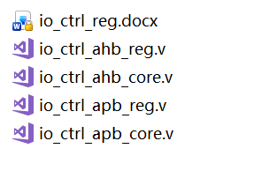
运行方式

 | 修改excel路径和sheet名后保存，双击即可运行

 | 运行结束后会在工具同路径下创建rtl文件夹，文件夹中会生成.v文件和word文件

SHADOW格式说明
SHADOW格式说明

 | 例：

需要进行shadow的寄存器

指示当前shadow处理的状态
0：shadow done
1：standby

shadow_upd_mode[1:0]
（default 2'b00）外部触发信号通常为vsync且需要与sync clk同时钟域
2'b00 : 处于shadow done状态 -> 配置cfg -> 配置shadow_trig ->
进入standby状态 -> vsync(shadow upd)到来 ->
完成shadow update -> 进入shadow done状态
2'b01 : 单使能模式
只有外部信号能触发shadow
2'b10 : 单使能模式
只有寄存器trigger能触发shadow
2'b11 : shadow bypass mode
此功能为后门模式，强制关闭shadow功能，用于debug
FLAG/MODE/TRG的
Bitwidth/reg type/Shadow Flag固定

shadow_upd_trg : 寄存器触发信号

